상품제안서
리더스 양장 다이어리 25절/32절/40절 | 상품코드: F29389

 |  |  |  |  |  |  | 02-412-0044 | www.easy1.co.kr
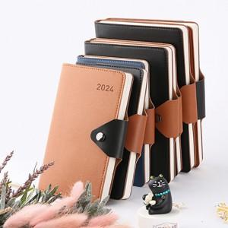

【상세/제작정보】 | <p>​<span id="husky_bookmark_end_1728833857135"></span>&nbsp;</p>

【인쇄/포장옵션】 | / 포장지포장

【공급단가】 | 수량 | 100~ | 300~ | 500~ | 1,000~ | 3,000~
*VAT별도 | 25절 | 6,890원 | 6,780원 | 6,620원 | 6,360원 | 6,090원
 | 32절 | 6,500원 | 6,400원 | 6,250원 | 6,000원 | 5,750원
 | 40절 | 6,240원 | 6,140원 | 6,000원 | 5,760원 | 5,520원

【상품 URL】 | https://dev.easy1.co.kr:443/src/goods_detail.php?gdno=29389

